2021_10_data
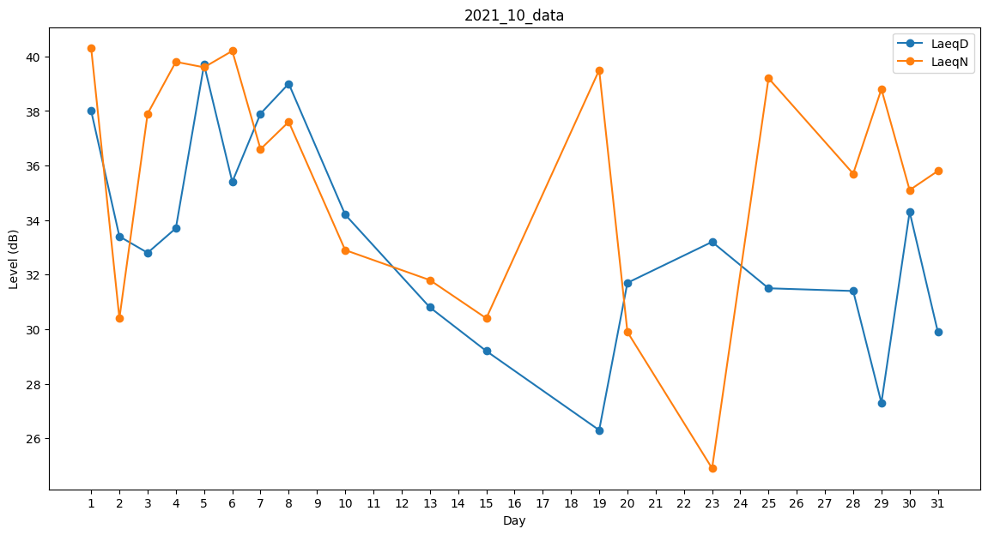
Day | LaeqD | LaeqN
1 | 38 | 40.3
2 | 33.4 | 30.4
3 | 32.8 | 37.9
4 | 33.7 | 39.8
5 | 39.7 | 39.6
6 | 35.4 | 40.2
7 | 37.9 | 36.6
8 | 39 | 37.6
9 | 33 | 0
10 | 34.2 | 32.9
11 | 31.8 | 0
12 | 37.9 | 0
13 | 30.8 | 31.8
14 | 0 | 29.9
15 | 29.2 | 30.4
16 | 0 | 0
17 | 0 | 29.3
18 | 0 | 29.9
19 | 26.3 | 39.5
20 | 31.7 | 29.9
21 | 38 | 0
22 | 33 | 0
23 | 33.2 | 24.9
24 | 0 | 0
25 | 31.5 | 39.2
26 | 36.2 | 0
27 | 0 | 32.6
28 | 31.4 | 35.7
29 | 27.3 | 38.8
30 | 34.3 | 35.1
31 | 29.9 | 35.8

